チュートリアル
目次 |  | 更新履歴

流れ |  |  | 詳細
 |  |  |  |  | 参考画像1
① | 特大モニターに動画を再生 |  | ①② | モニターに別途作成したチュートリアル動画を再生。（リアルタイムは無し）
 |  |  |  | 動画１：手足を動かす。両手足が動いたこと、プレイヤーの位置が横移動できたことを
② | 任意のアクションをした後、次の動画を再生 |  |  | 確認でき次第、モニターに○を表示。
 |  |  |  | ※○の表示と同時にSEを再生。（SE_Correct.wav）
③ | 全て再生後、壁移動開始。 |  |  | 動画2：壁を潜り抜ける。チュートリアル用の壁が流れてくる。
 |  |  |  | 壁を潜り抜け次第、モニターに○を表示
 |  |  |  | ※○の表示と同時にSEを再生。（SE_Correct.wav）

 |  |  | ③ | チュートリアル完了後、暗転。
 |  |  |  | ※壁が流れるレーンはピンスポでライトアップ。
 |  |  |  | ※参考画像２を参照 |  | 特大モニター
 |  |  |  | カウントダウンを特大モニターに表示（カウントは3，2，1，0） |  | チュートリアル動画を表示させる

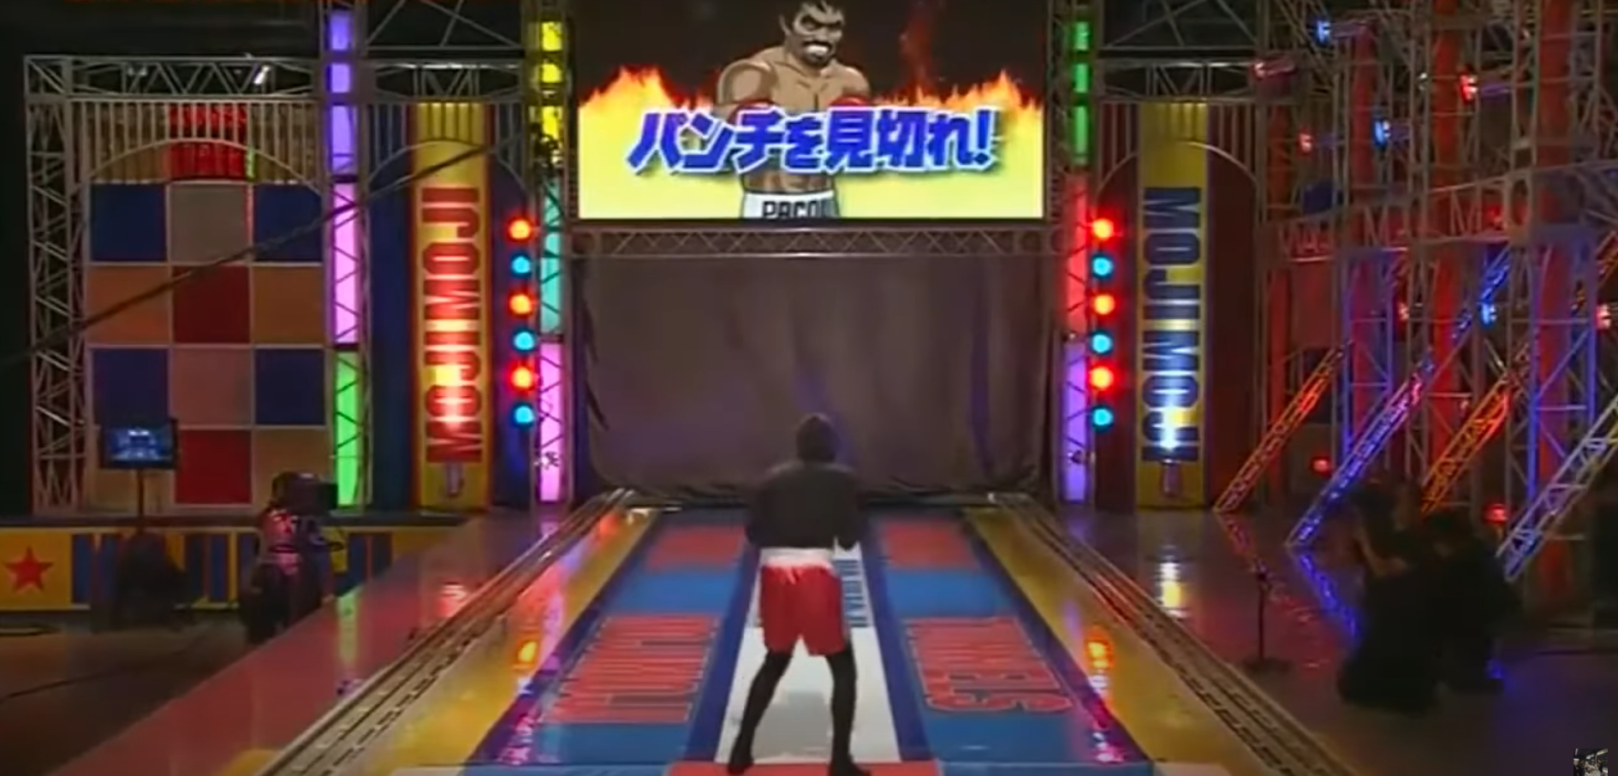
 |  |  |  |  | 参考画像２

